Aperture e Mosse
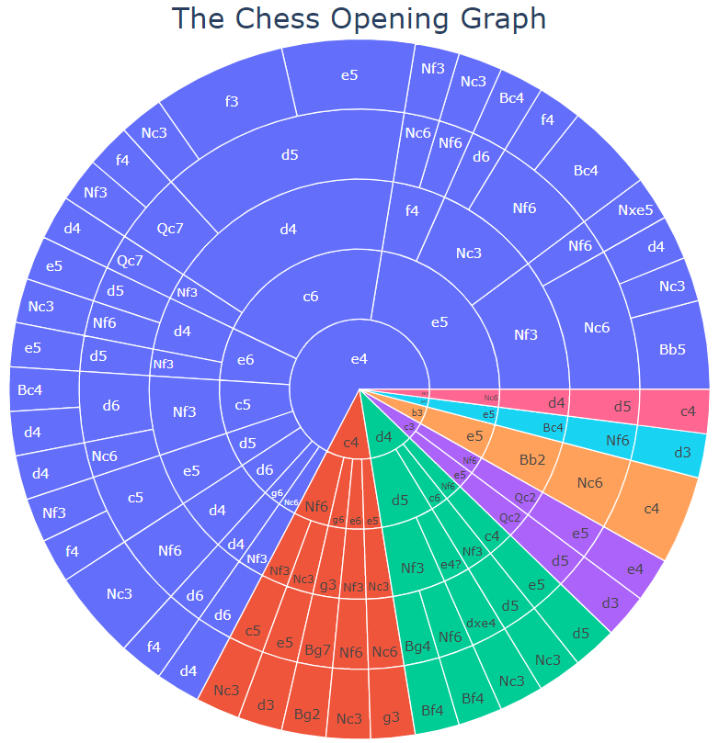
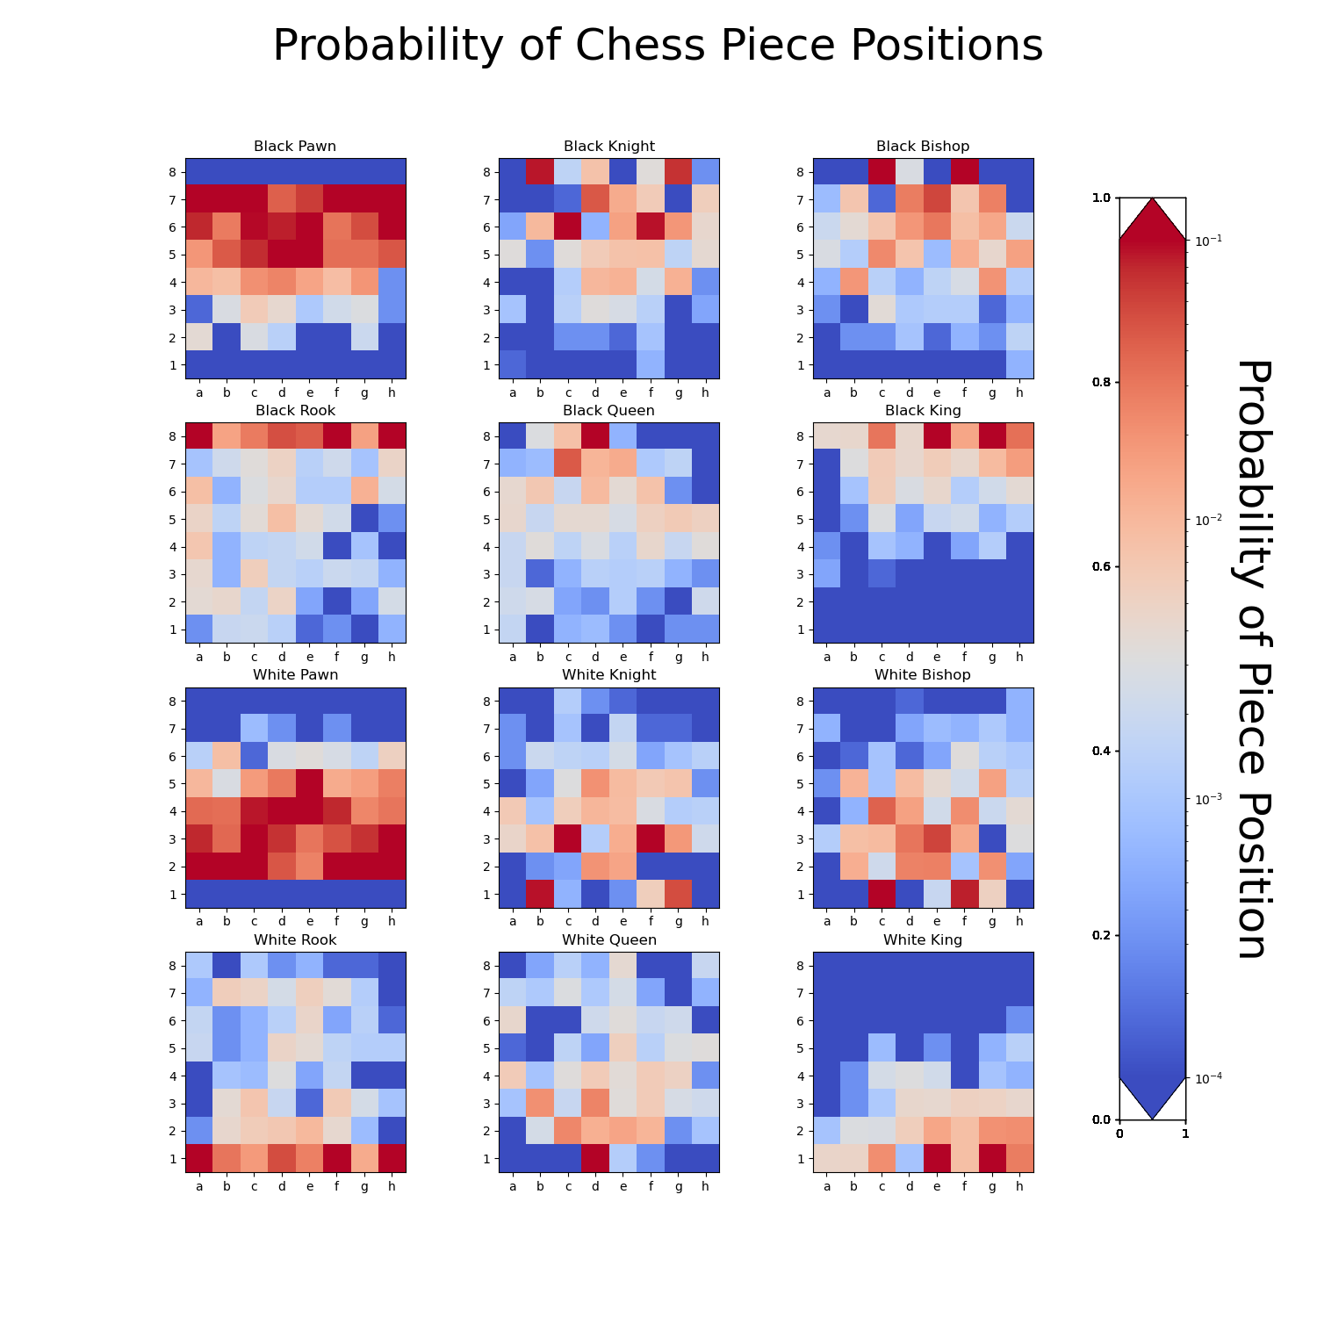
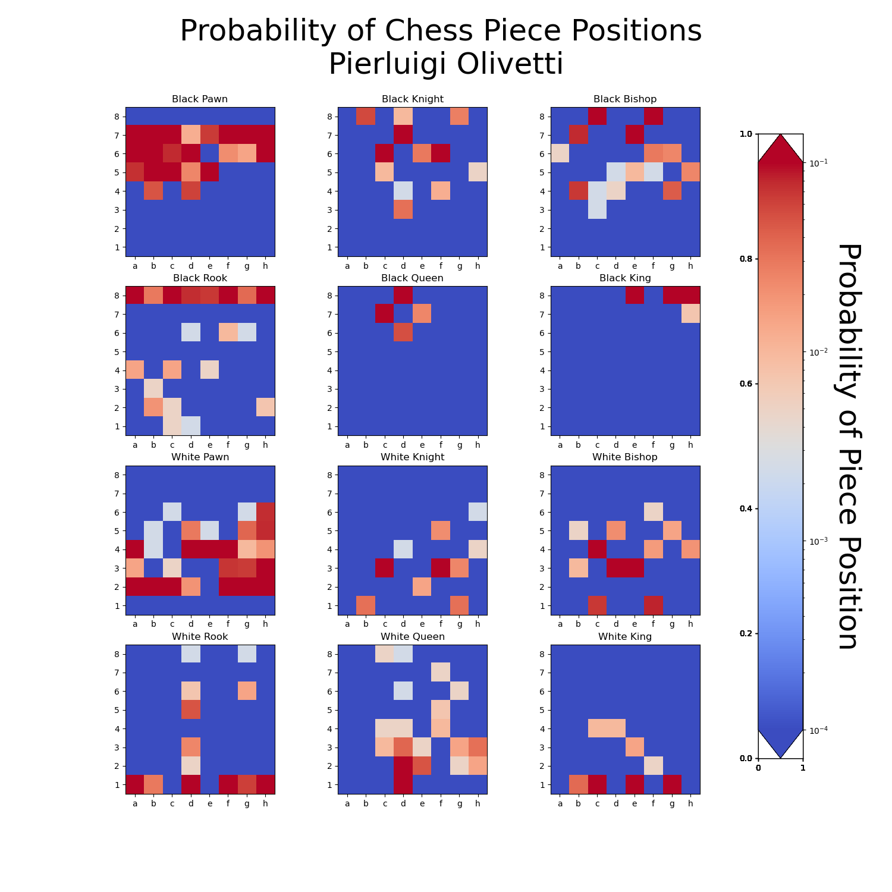
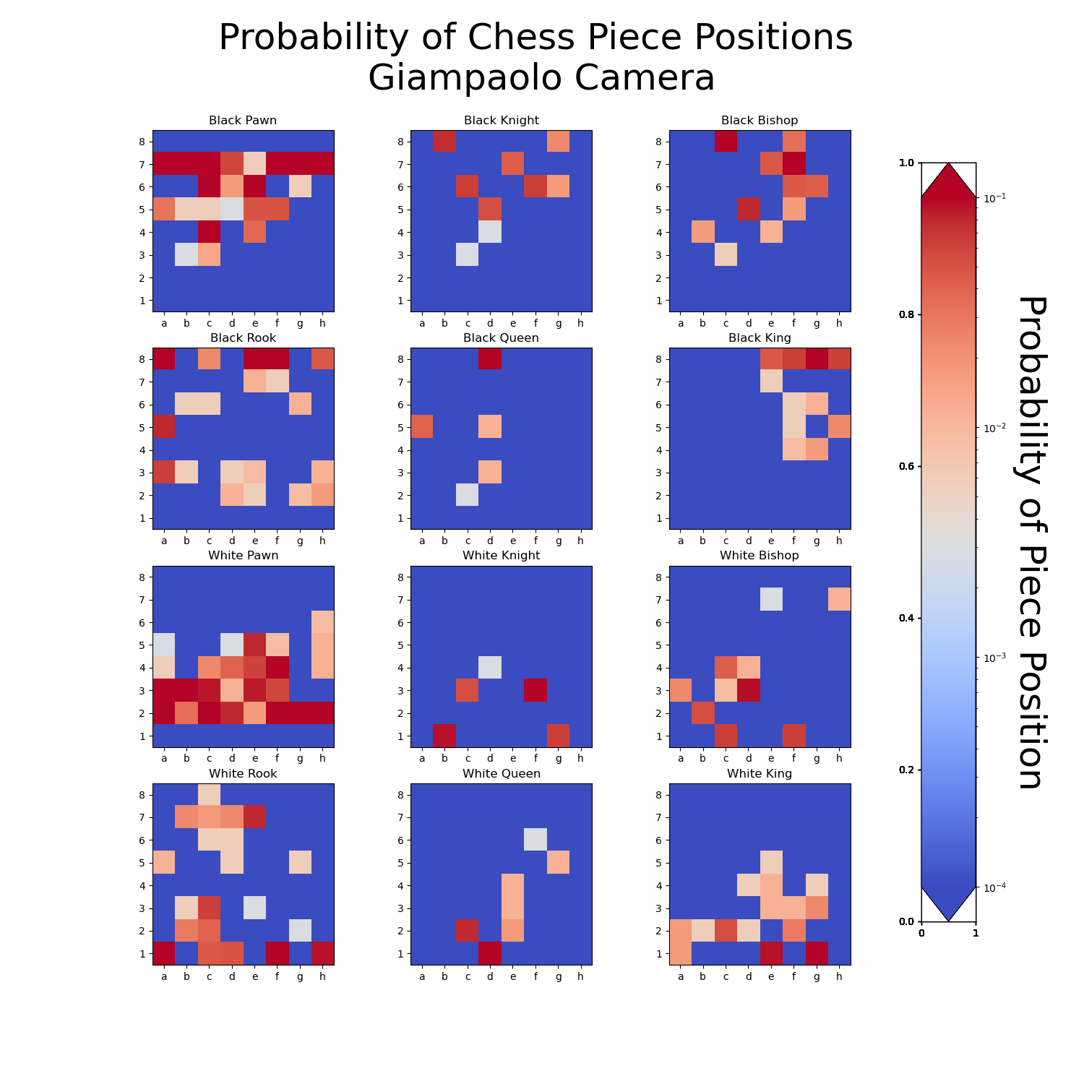
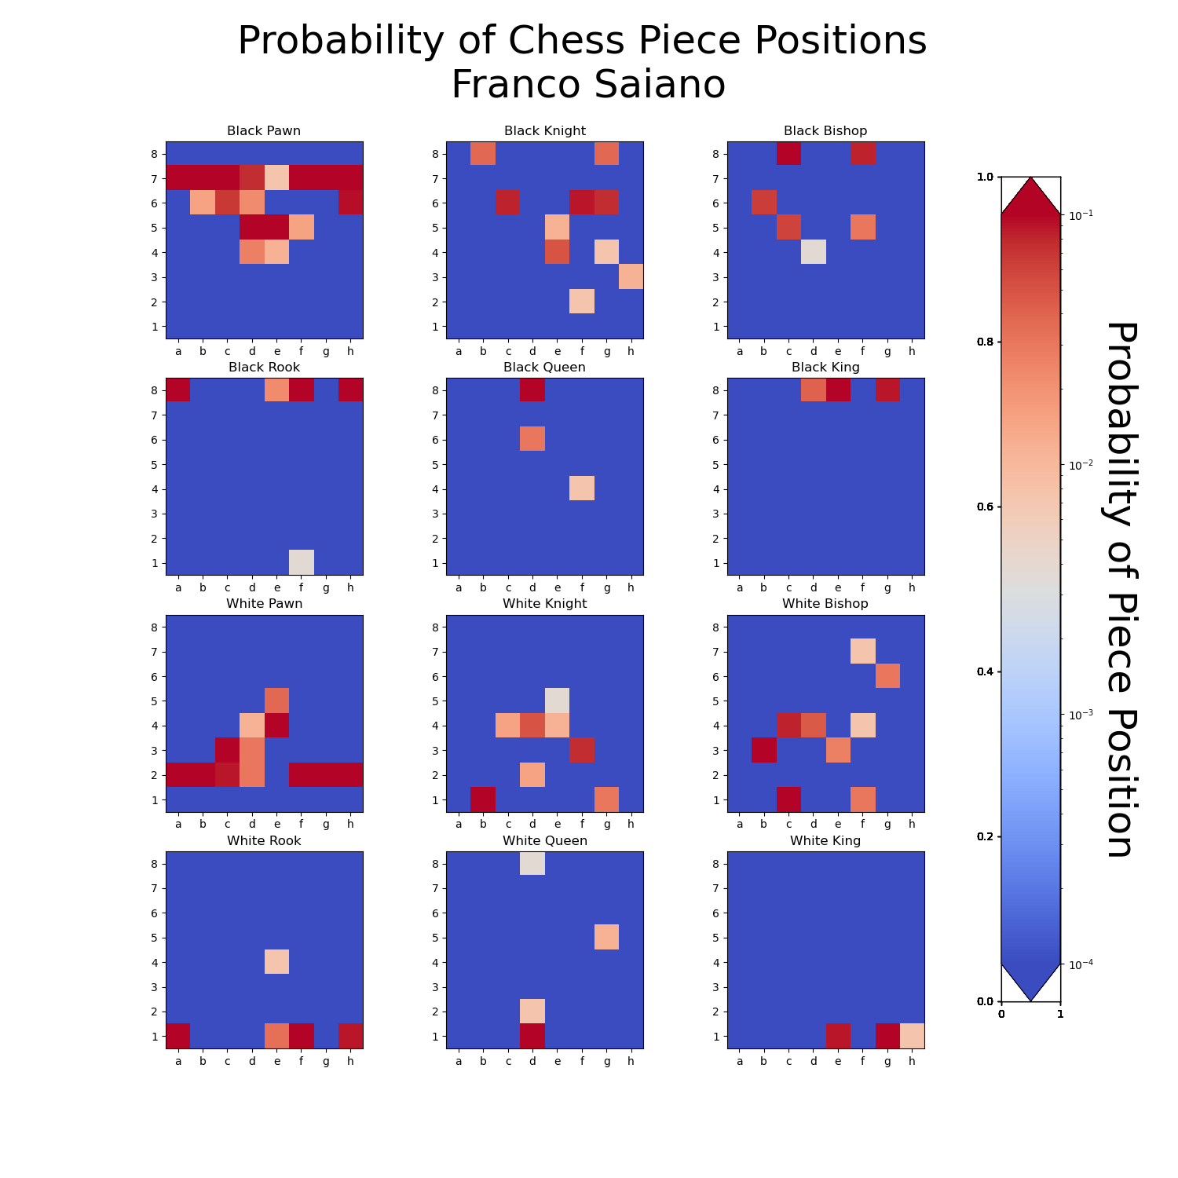
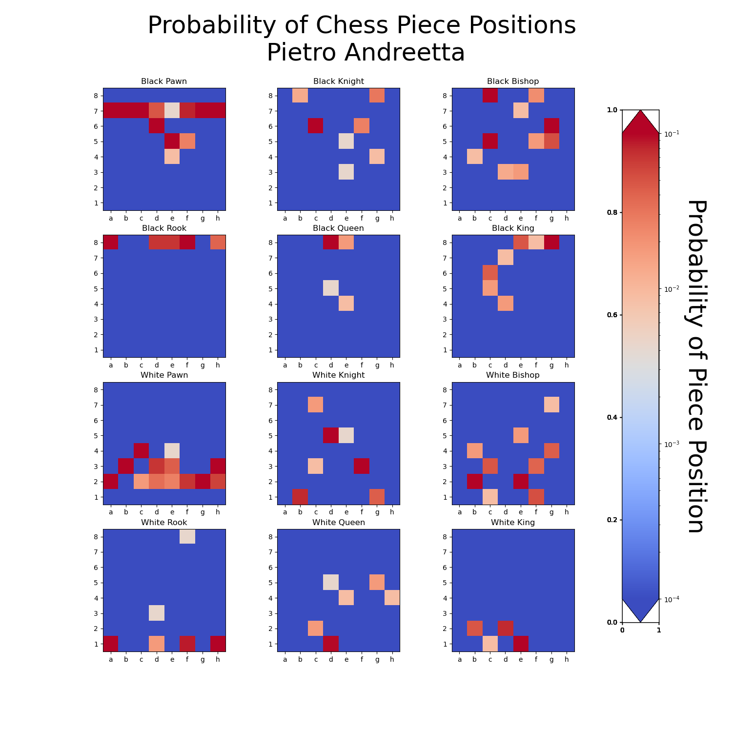
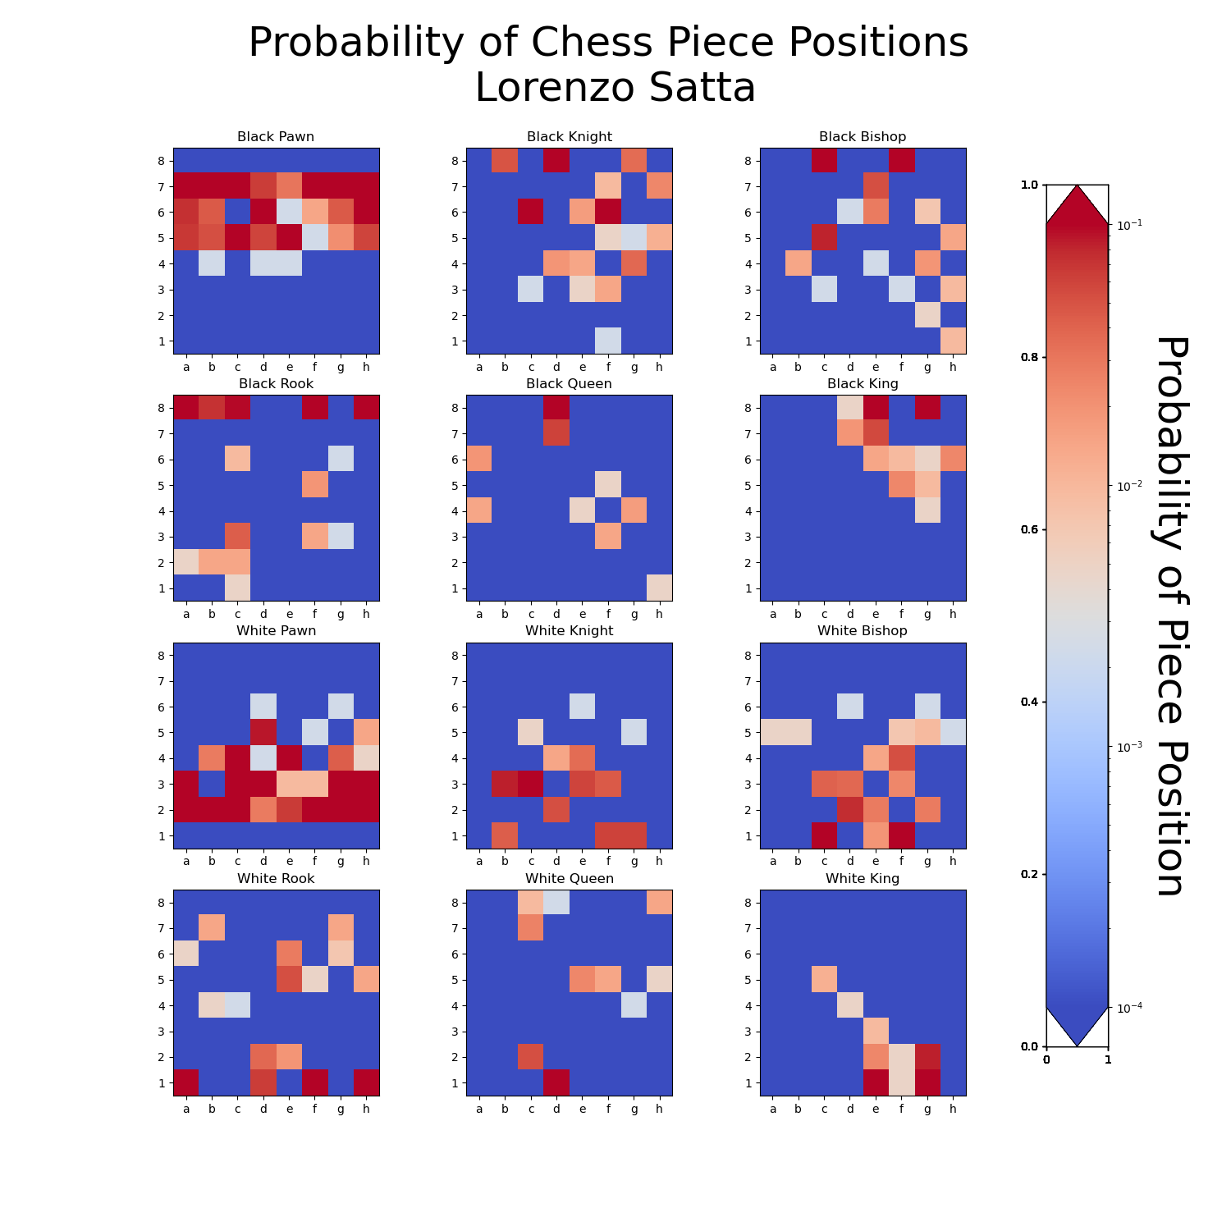
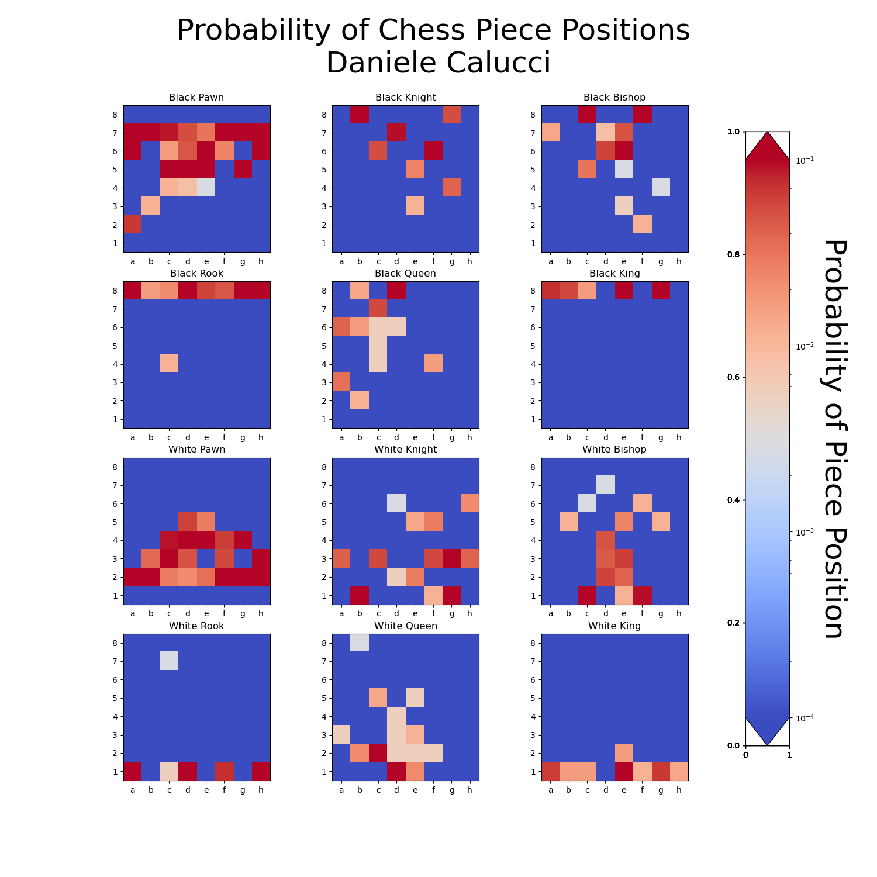
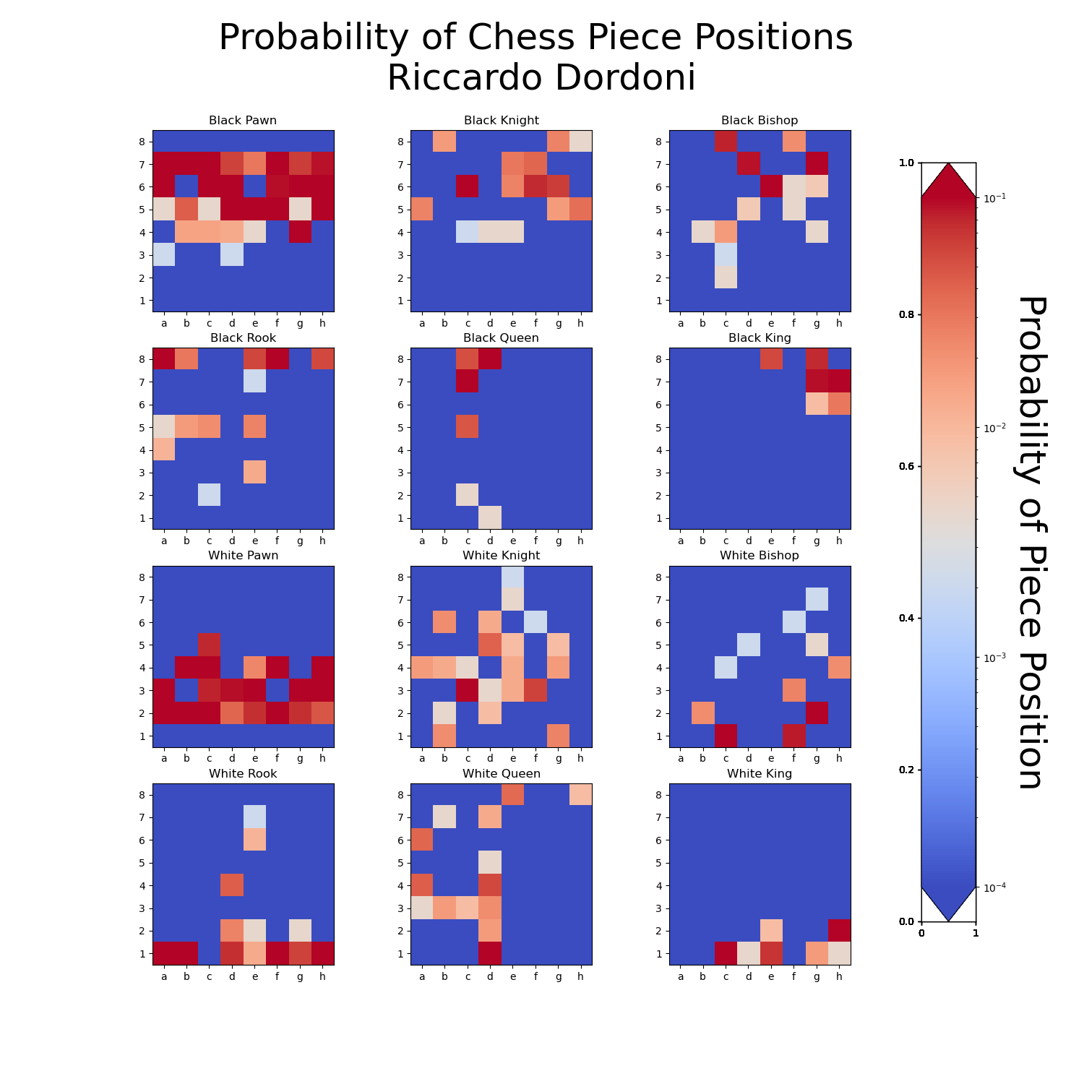
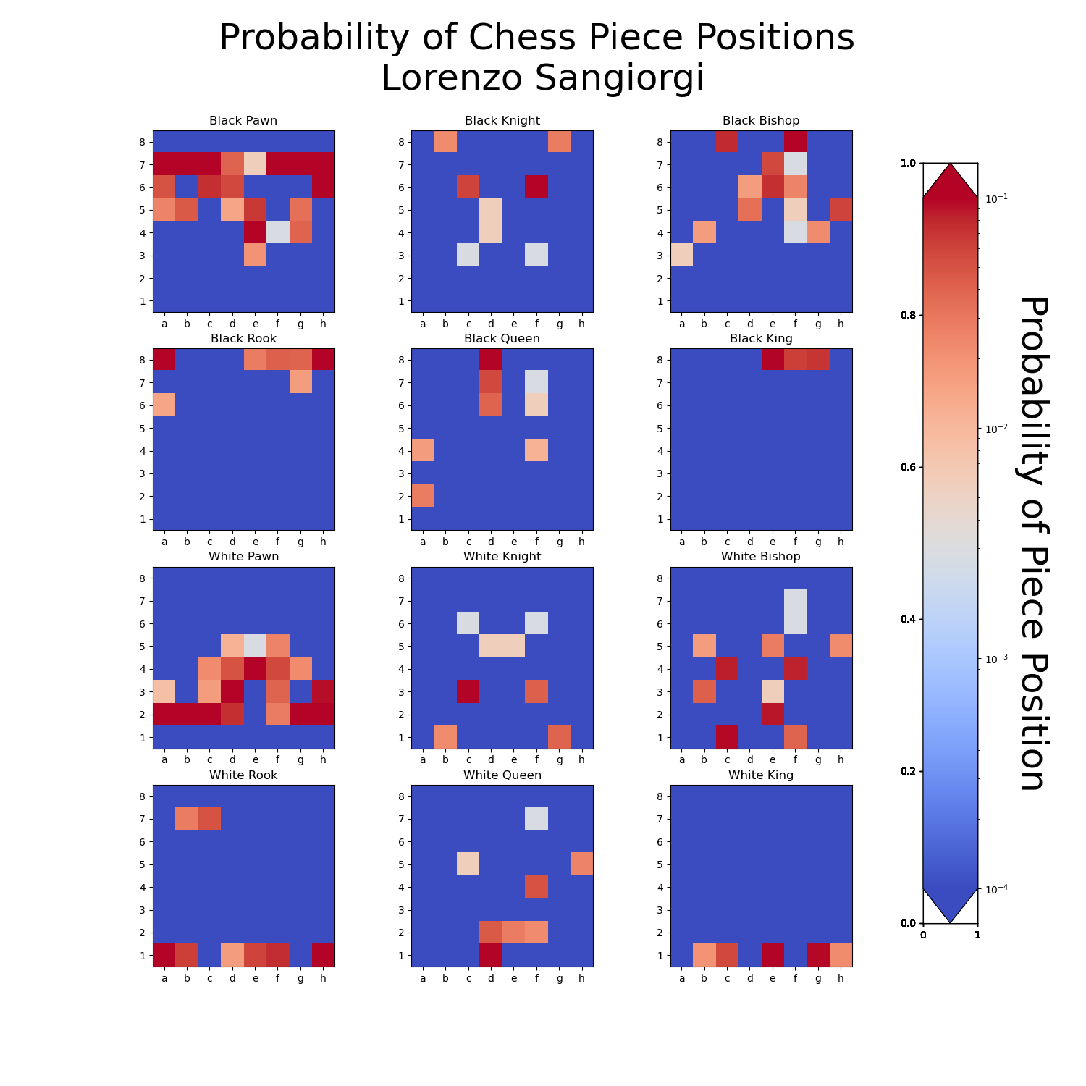
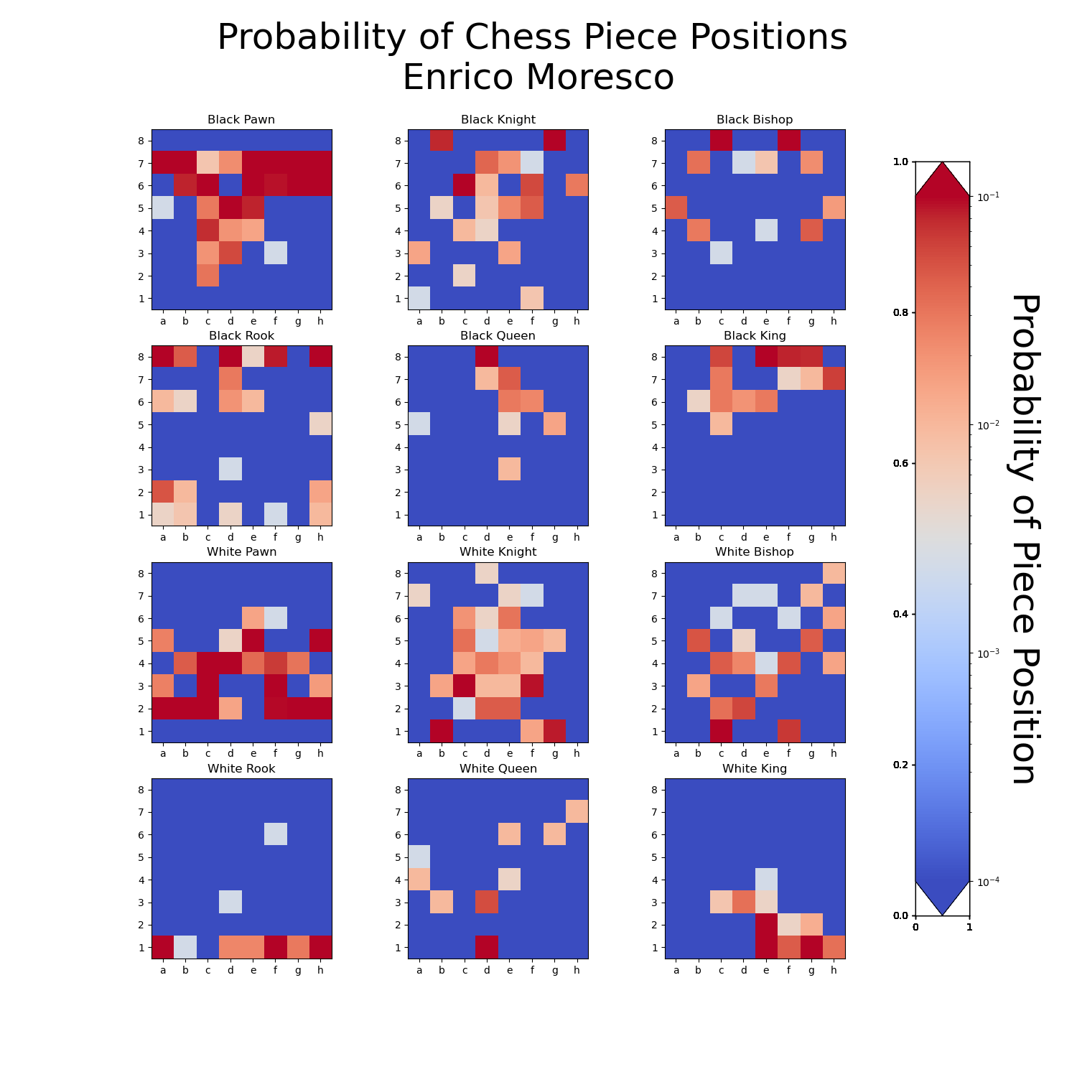
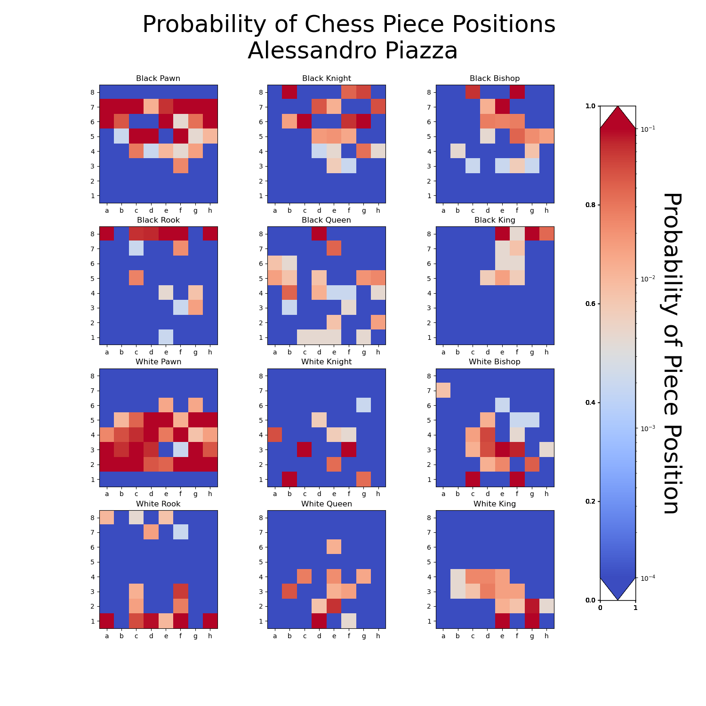
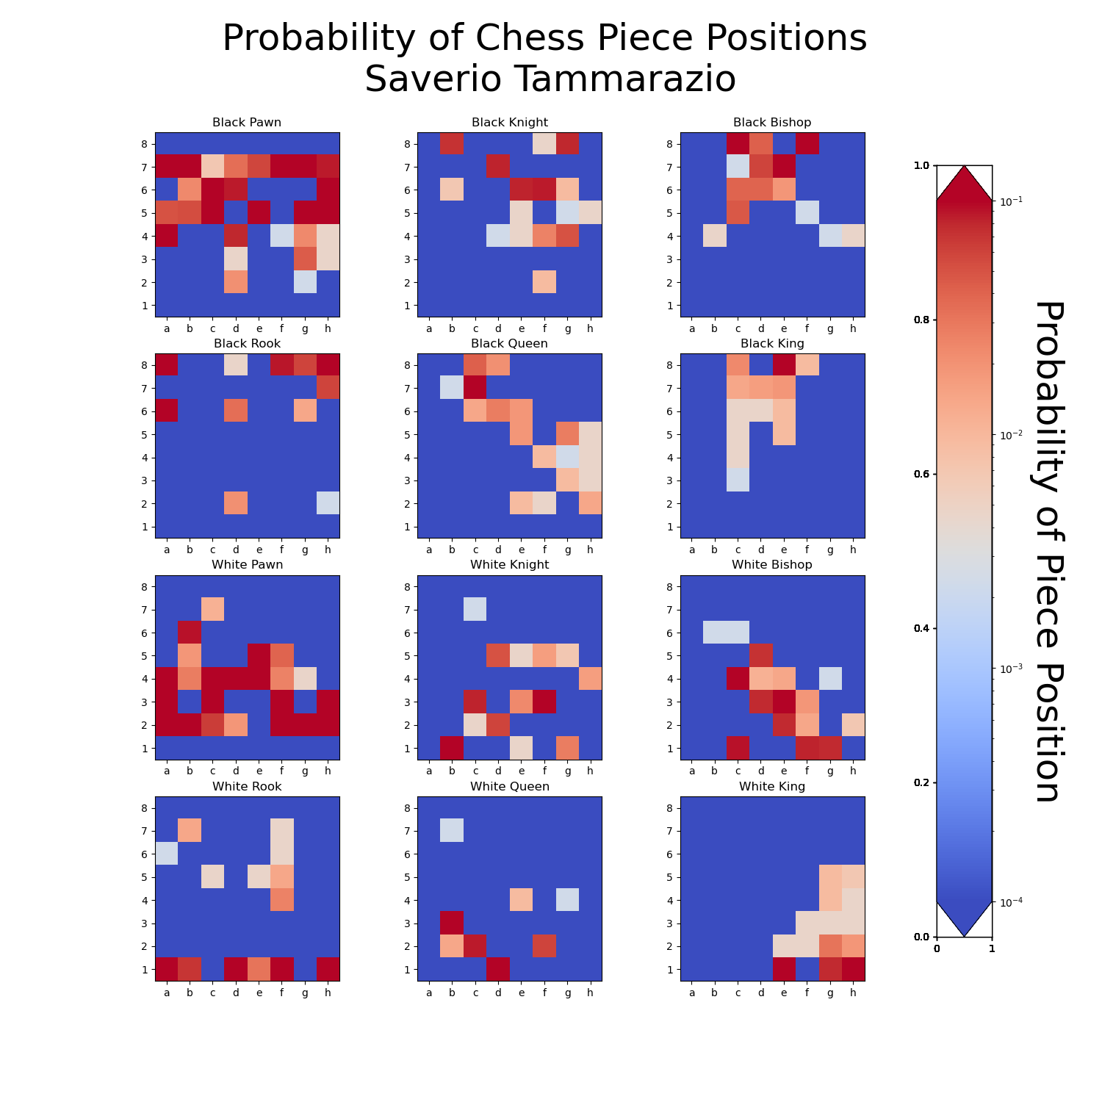
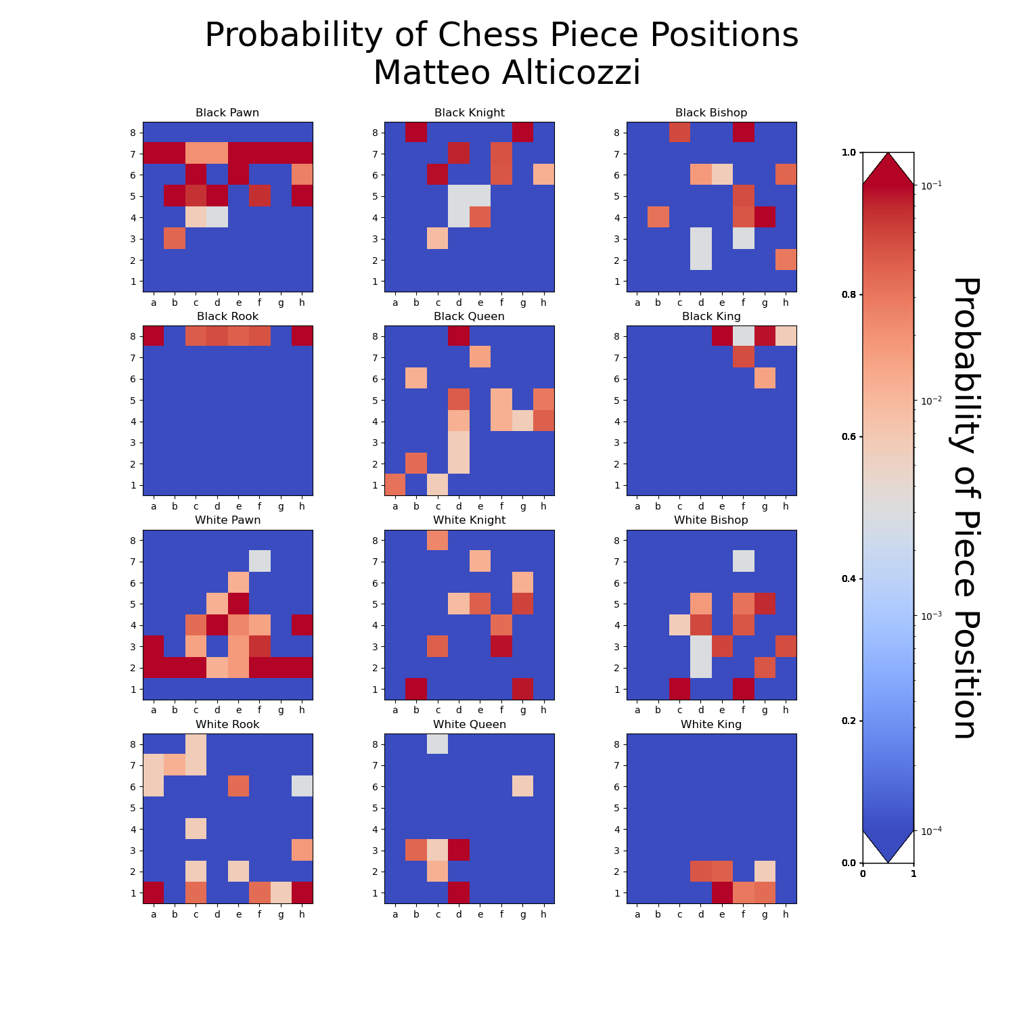
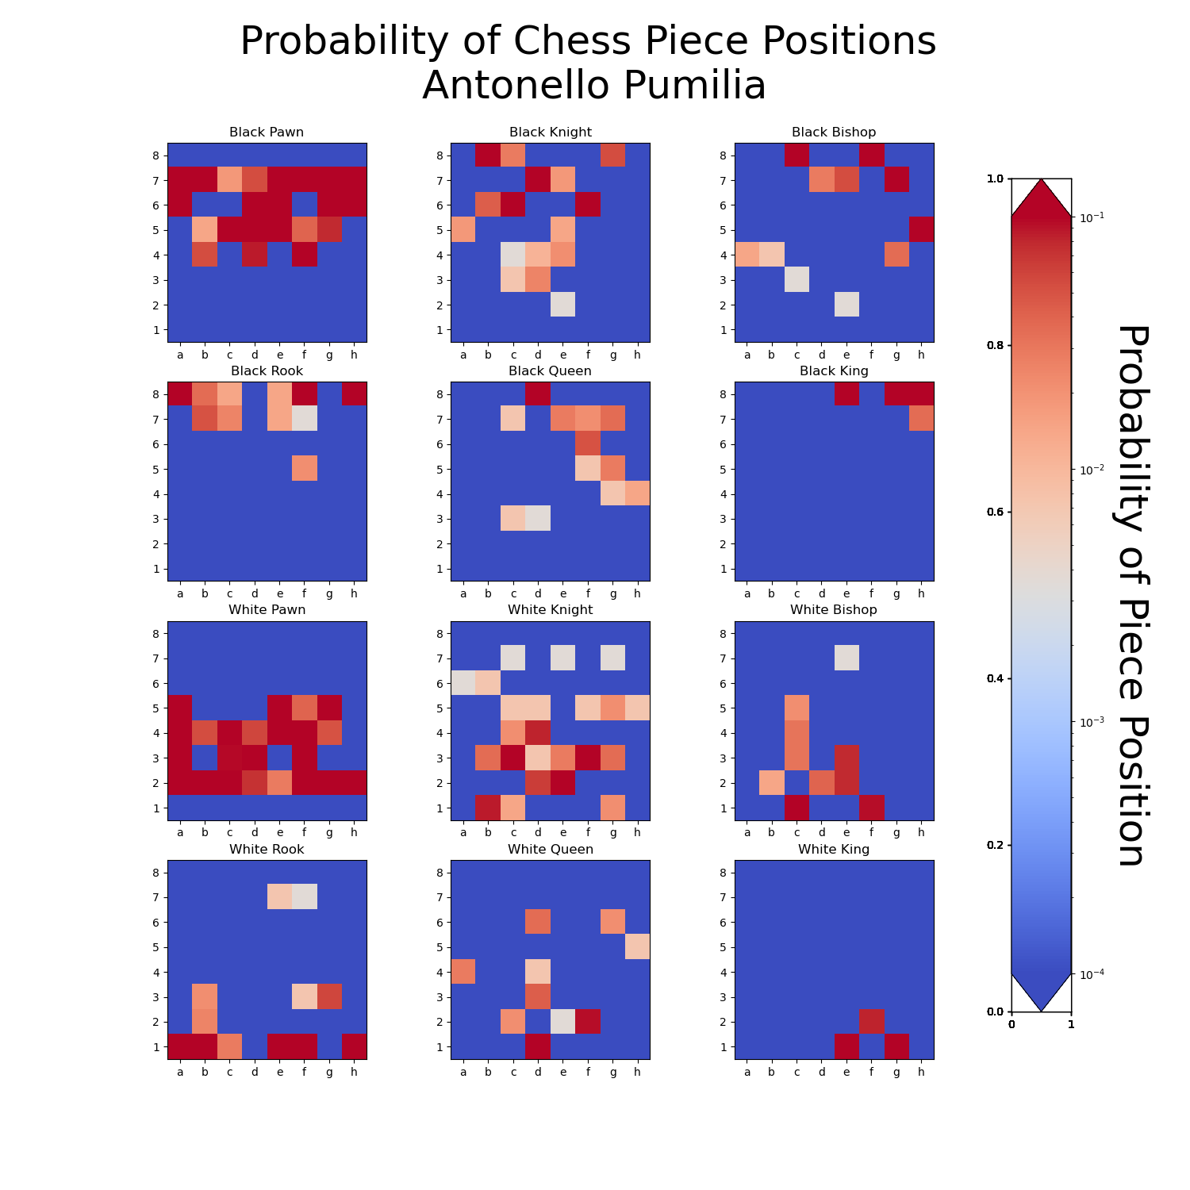
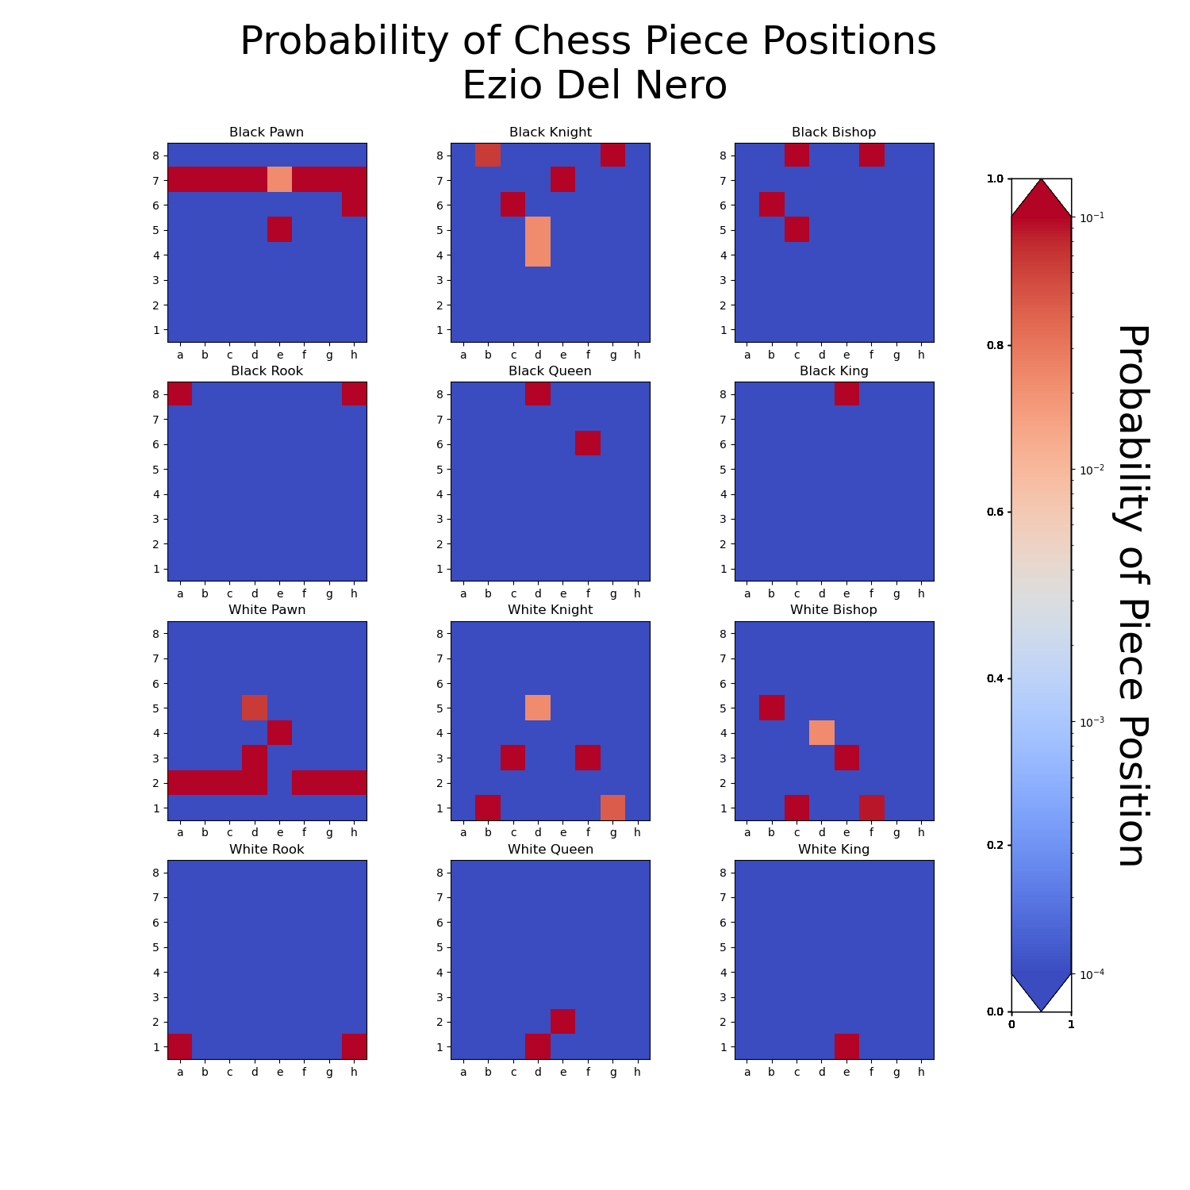
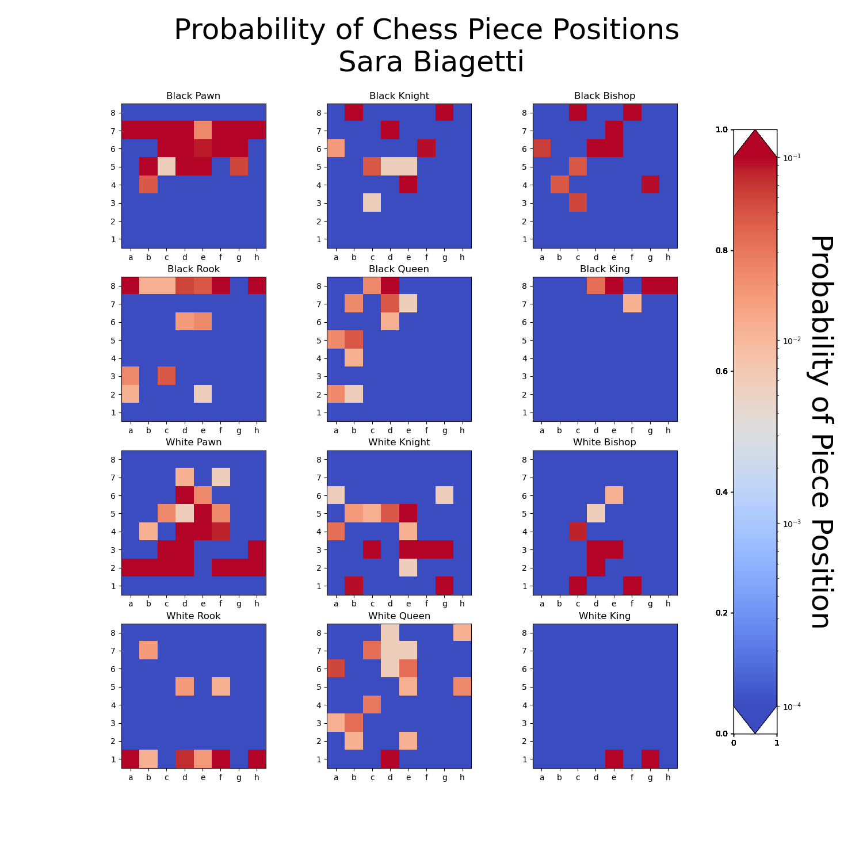
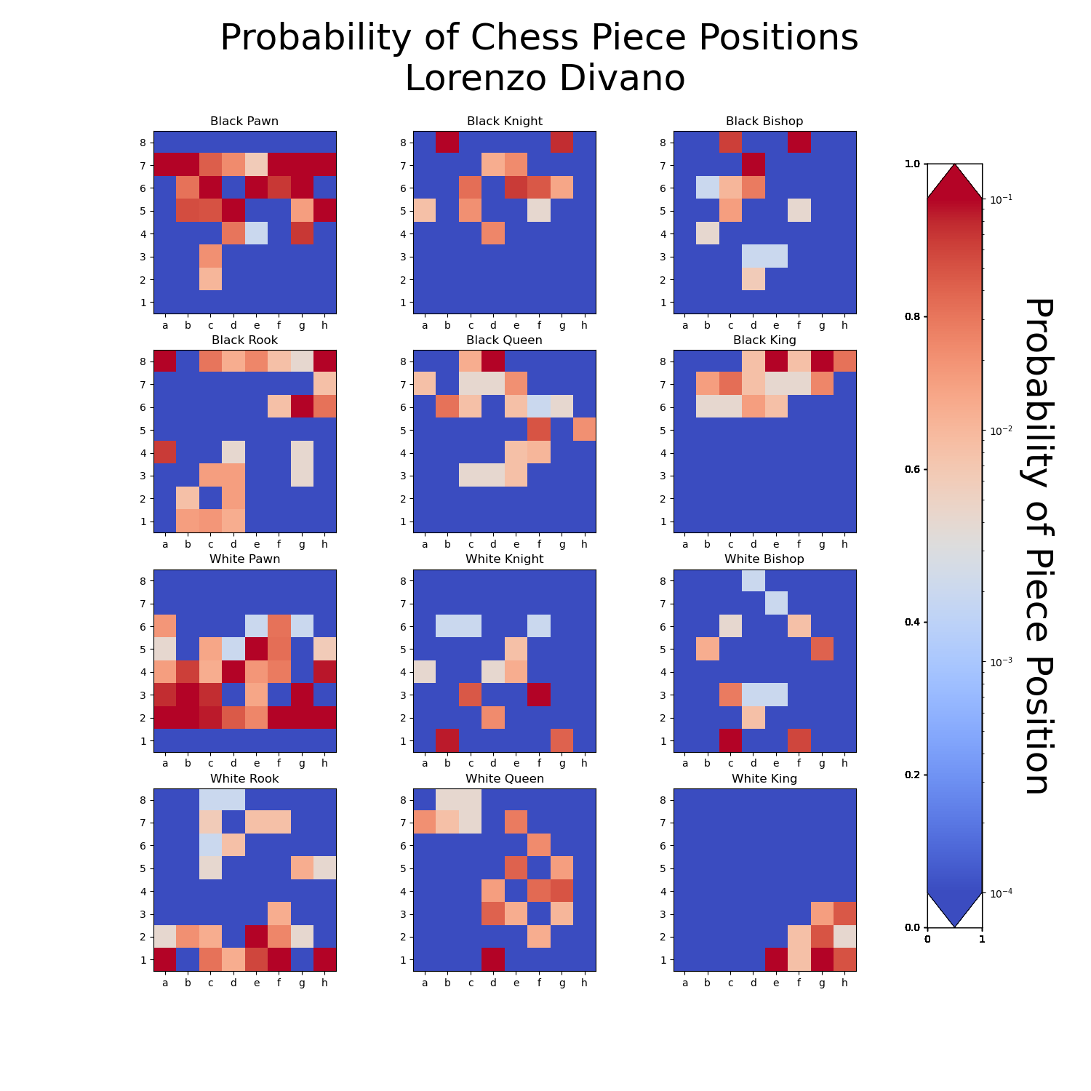
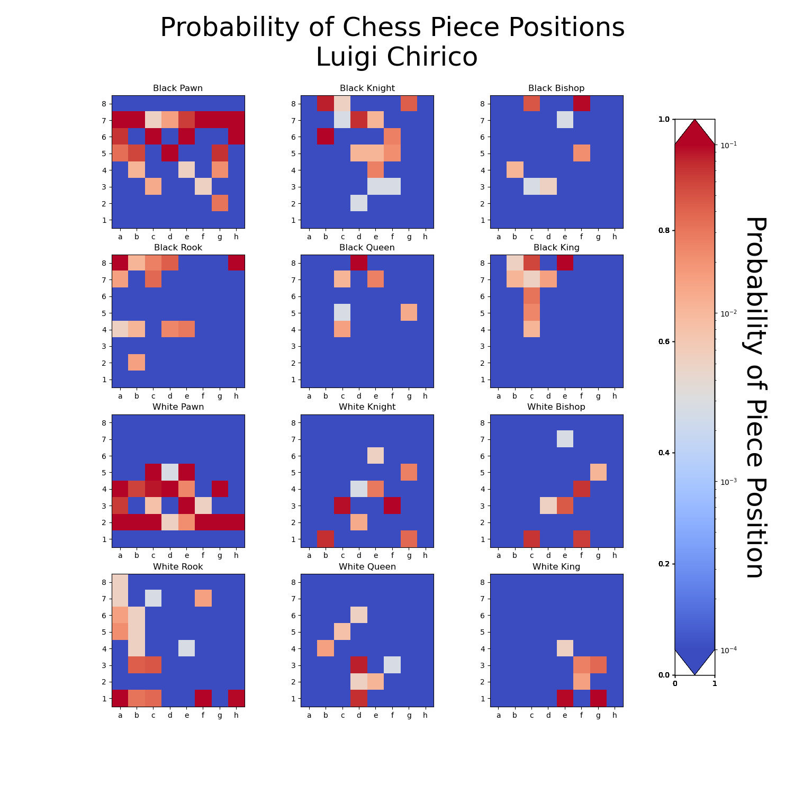
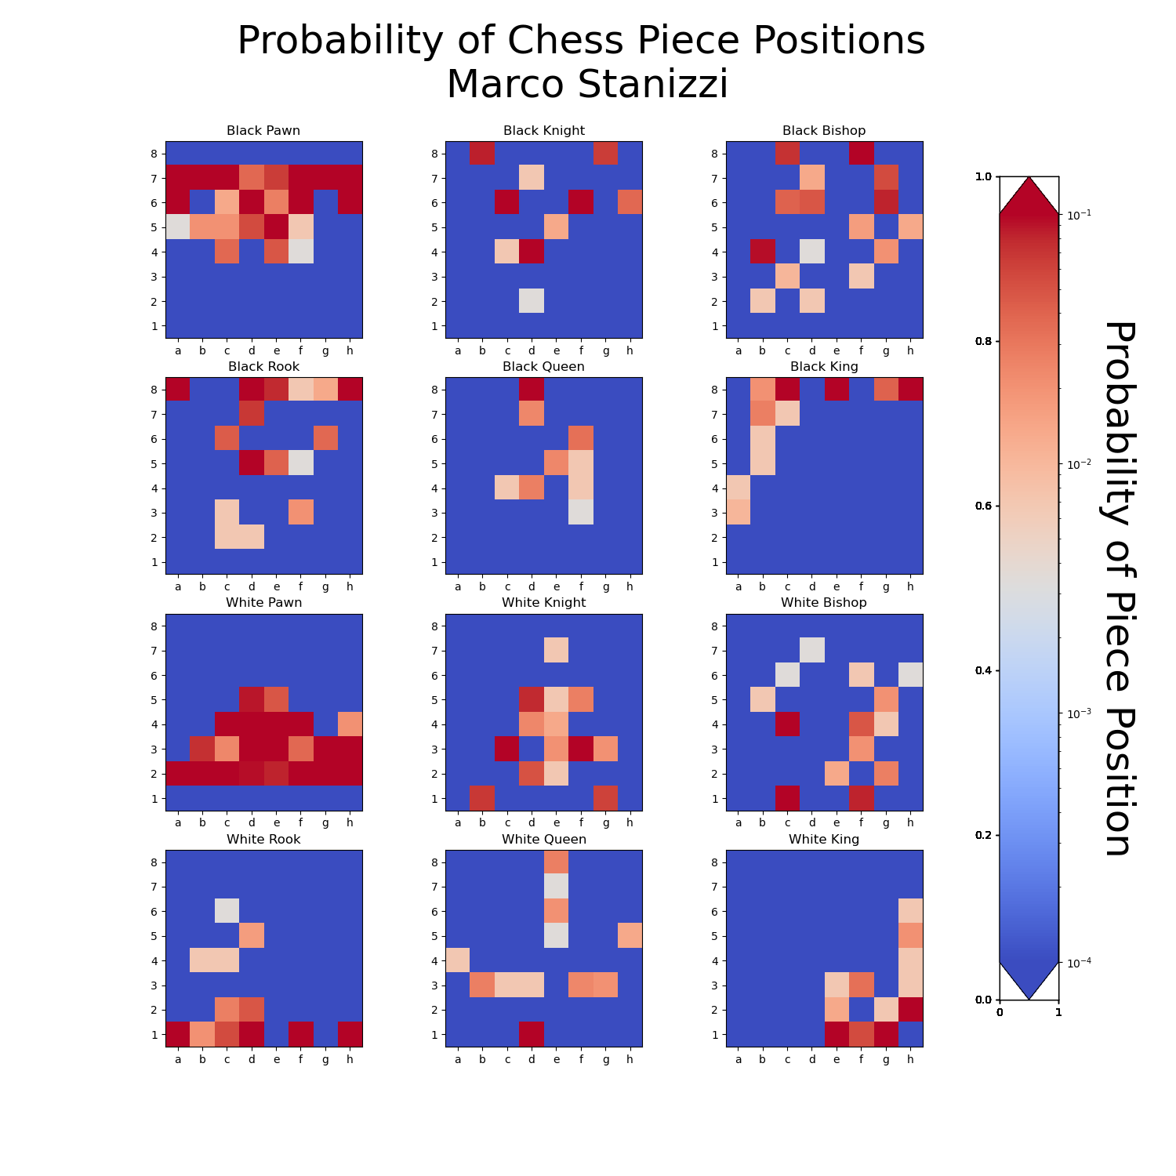
https://htmlpreview.github.io/?https://github.com/natopigro/scacchipoldo/blob/main/chess_opening_graph.html

Premio_Niemann
 | turno 1 | turno 2 | turno 3 | turno 4 | turno 5 | turno 6 | Accuratezza media* | Imprecisione indotta** | Blunder Totali | * Accuratezza media: https://lichess.org/page/accuracy
Pierluigi Olivetti | 80 | 85 | 85 | 94 | 82 | 67 | 82.2 | -34.2 | 7.0
Giampaolo Camera | 80 | 83 | 88 | 85 | 67 | 76 | 79.8 | 7.0 | 11.0
Franco Saiano | 60 | 89 | 74 | 93 | 80 | 87 | 80.5 | 0.0 | 10.0 | ** l'Imprecisione Indotta è definita come la somma della differenze tra l'accuratezza media degli avversari
Pietro Andreetta | 71 | 84 | 62 | 73.4 | 72 | 78 | 73.4 | -52.2 | 14.0 | e l'accuratezza che sono riusciti a esprimere durante le partite.
Lorenzo Satta | 99 | 72 | 82 | 91 | 91 | 76 | 85.2 | 25.6 | 8.0 | Un valore fortemente negativo significa che il giocatore in questione è in grado di esprimere un gioco che porta l'avversario a sbagliare.
Daniele Calucci | 79 | 82 | 90 | 79 | 64 | 98 | 82.0 | 13.3 | 5.0
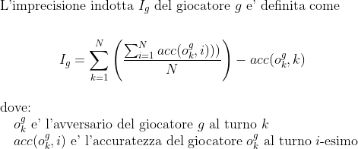
Riccardo Dordoni | 63 | 80 | 78 | 78 | 85 | 76.8 | 76.8 | 0.9 | 17.0
Lorenzo Sangiorgi | 91 | 78 | 75 | 76.2 | 53 | 84 | 76.2 | -9.4 | 17.0
Enrico Moresco | 70 | 73 | 78 | 70 | 83 | 48 | 70.3 | -3.8 | 23.0
Alessandro Piazza | 66 | 91 | 89 | 86 | 90 | 85 | 84.5 | -11.2 | 5.0
Saverio Tammarazio | 93 | 87 | 86 | 84 | 87 | 84 | 86.8 | 15.8 | 6.0
Matteo Alticozzi | 39 | 80 | 88 | 79 | 56 | 84 | 71.0 | -22.2 | 19.0
Ezio Del Nero | 79 | 60 | 53 | 64 | 64 | 64 | 64.0 | -26.2 | 9.0
Sara Biagetti | 80 | 70 | 51 | 56 | 67.4 | 80 | 67.4 | 0.4 | 12.0
Antonello Pumilia | 74 | 87 | 82 | 83.8 | 81 | 95 | 83.8 | 16.5 | 8.0
Lorenzo Divano | 62 | 83 | 83 | 92 | 70 | 78 | 78.0 | 25.4 | 21.0
Luigi Chirico | 90 | 82 | 79 | 85 | 86.2 | 95 | 86.2 | 46.4 | 6.0
Marco Stanizzi | 82 | 66 | 75 | 73 | 75.4 | 81 | 75.4 | 17.0 | 17.0
Accuratezza Cumulativa
Accuratezza Media
Imprecisione Indotta

Caratteristiche giocatore

Other Stats
Punti totali |  |  | Risultati Bianco
Bianco | Nero |  | Vittorie | Pareggi | Sconfitte |  | Forfait
28 | 26 |  | 21 | 14 | 19 |  | 5

 | turno 1 | turno 2 | turno 3 | turno 4 | turno 5 | turno 6 |  | Blunder Medi | Blunder Totali
Pierluigi Olivetti | 1 | 1 | 0 | 0 | 1 | 4 |  | 1.2 | 7.0 | Daniele Calucci | 5.0
Giampaolo Camera | 1 | 1 | 1 | 1 | 5 | 2 |  | 1.8 | 11.0 | Alessandro Piazza | 5.0
Franco Saiano | 3 | 1 | 4 | 0 | 2 | 0 |  | 1.7 | 10.0 | Saverio Tammarazio | 6.0
Pietro Andreetta | 3 | 1 | 3 | 1 | 3 | 3 |  | 2.3 | 14.0 | Luigi Chirico | 6.0
Lorenzo Satta | 0 | 2 | 2 | 0 | 0 | 4 |  | 1.3 | 8.0 | Pierluigi Olivetti | 7.0
Daniele Calucci | 1 | 0 | 0 | 2 | 2 | 0 |  | 0.8 | 5.0 | Lorenzo Satta | 8.0
Riccardo Dordoni | 7 | 2 | 4 | 3 | 1 | 0 |  | 2.8 | 17.0 | Antonello Pumilia | 8.0
Lorenzo Sangiorgi | 0 | 1 | 3 | 1 | 11 | 1 |  | 2.8 | 17.0 | Ezio Del Nero | 9.0
Enrico Moresco | 4 | 4 | 7 | 2 | 2 | 4 |  | 3.8 | 23.0 | Franco Saiano | 10.0
Alessandro Piazza | 2 | 0 | 0 | 1 | 1 | 1 |  | 0.8 | 5.0 | Giampaolo Camera | 11.0
Saverio Tammarazio | 0 | 0 | 1 | 2 | 2 | 1 |  | 1.0 | 6.0 | Sara Biagetti | 12.0
Matteo Alticozzi | 2 | 3 | 1 | 2 | 9 | 2 |  | 3.2 | 19.0 | Pietro Andreetta | 14.0
Ezio Del Nero | 2 | 3 | 1 | 1 | 1 | 1 |  | 1.5 | 9.0 | Riccardo Dordoni | 17.0
Sara Biagetti | 1 | 2 | 4 | 2 | 1 | 2 |  | 2.0 | 12.0 | Lorenzo Sangiorgi | 17.0
Antonello Pumilia | 3 | 1 | 1 | 1 | 2 | 0 |  | 1.3 | 8.0 | Marco Stanizzi | 17.0
Lorenzo Divano | 6 | 1 | 3 | 0 | 7 | 4 |  | 3.5 | 21.0 | Matteo Alticozzi | 19.0
Luigi Chirico | 1 | 2 | 1 | 1 | 1 | 0 |  | 1.0 | 6.0 | Lorenzo Divano | 21.0
Marco Stanizzi | 4 | 2 | 5 | 4 | 1 | 1 |  | 2.8 | 17.0 | Enrico Moresco | 23.0

Totale Blunder
Blunder per Turno

Punti Bianco / Nero
 | turno 1 | turno 2 | turno 3 | turno 4 | turno 5 | turno 6
Pierluigi Olivetti | 1 |  | 1 |  | 0
Giampaolo Camera | 0 |  | 1 |  | 0.5
Franco Saiano | 1 |  | 0.5 | 0.5 |  | 1
Pietro Andreetta | 0 |  | 1 |  | 0 | 0
Lorenzo Satta | 1 |  | 0 |  | 1
Daniele Calucci | 1 |  | 1 |  | 0
Riccardo Dordoni | 0 |  | 0.5 |  | 0
Lorenzo Sangiorgi | 0.5 |  | 1 |  | 0
Enrico Moresco | 0 |  |  | 1 |  | 0
Alessandro Piazza |  | 1 |  | 0.5
Saverio Tammarazio |  | 1 |  | 1 |  | 0.5
Matteo Alticozzi |  | 1 | 1 |  |  | 0
Ezio Del Nero |  | 0 |  | 0.5 |  | 0
Sara Biagetti |  | 0 |  |  | 0.5
Antonello Pumilia |  | 1 |  | 0.5 |  | 1
Lorenzo Divano |  | 0.5 |  | 1 |  | 0.5
Luigi Chirico |  | 0.5 |  | 0 |  | 1
Marco Stanizzi |  | 0 |  | 0 | 0.5

 | turno 1 | turno 2 | turno 3 | turno 4 | turno 5 | turno 6 |  | Punti Bianco | Punti Nero |  |  | Punti Bianco | Punti Nero
Pierluigi Olivetti |  | 0.5 |  | 0.5 |  | 1 | 4.0 | 2.0 | 2.0 | Franco Saiano | 5.0 | 3.0 | 2.0
Giampaolo Camera |  | 1 |  | 0.5 |  | 0 | 3.0 | 1.5 | 1.5 | Saverio Tammarazio | 5.0 | 2.5 | 2.5
Franco Saiano |  | 1 |  |  | 1 |  | 5.0 | 3.0 | 2.0 | Pierluigi Olivetti | 4.0 | 2.0 | 2.0
Pietro Andreetta |  | 0 |  | 0.5 |  |  | 1.5 | 1.0 | 0.5 | Daniele Calucci | 4.0 | 2.0 | 2.0
Lorenzo Satta |  | 0 |  | 1 |  | 0.5 | 3.5 | 2.0 | 1.5 | Alessandro Piazza | 4.0 | 1.5 | 2.5
Daniele Calucci |  | 1 |  | 0 |  | 1 | 4.0 | 2.0 | 2.0 | Lorenzo Satta | 3.5 | 2.0 | 1.5
Riccardo Dordoni |  | 0.5 |  | 1 |  | 1 | 3.0 | 0.5 | 2.5 | Lorenzo Divano | 3.5 | 2.0 | 1.5
Lorenzo Sangiorgi |  | 0 |  | 0.5 |  | 1 | 3.0 | 1.5 | 1.5 | Matteo Alticozzi | 3.0 | 2.0 | 1.0
Enrico Moresco |  | 0 | 0.5 |  | 1 |  | 2.5 | 1.0 | 1.5 | Giampaolo Camera | 3.0 | 1.5 | 1.5
Alessandro Piazza | 0 |  | 1 |  | 1 | 0.5 | 4.0 | 1.5 | 2.5 | Lorenzo Sangiorgi | 3.0 | 1.5 | 1.5
Saverio Tammarazio | 1 |  | 0.5 |  | 1 |  | 5.0 | 2.5 | 2.5 | Riccardo Dordoni | 3.0 | 0.5 | 2.5
Matteo Alticozzi | 0 |  |  | 0 | 1 |  | 3.0 | 2.0 | 1.0 | Antonello Pumilia | 2.5 | 2.5 | 0.0
Ezio Del Nero | 1 |  | 0 |  | 0.5 |  | 2.0 | 0.5 | 1.5 | Luigi Chirico | 2.5 | 1.5 | 1.0
Sara Biagetti | 0 |  | 0 | 0 |  | 0 | 0.5 | 0.5 | 0.0 | Enrico Moresco | 2.5 | 1.0 | 1.5
Antonello Pumilia | 0 |  | 0 |  | 0 |  | 2.5 | 2.5 | 0.0 | Ezio Del Nero | 2.0 | 0.5 | 1.5
Lorenzo Divano | 1 |  | 0 |  | 0.5 |  | 3.5 | 2.0 | 1.5 | Pietro Andreetta | 1.5 | 1.0 | 0.5
Luigi Chirico | 0.5 |  | 0 |  | 0.5 |  | 2.5 | 1.5 | 1.0 | Marco Stanizzi | 1.5 | 0.5 | 1.0
Marco Stanizzi | 1 |  | 0 |  |  | 0 | 1.5 | 0.5 | 1.0 | Sara Biagetti | 0.5 | 0.5 | 0.0

